Estadísticas
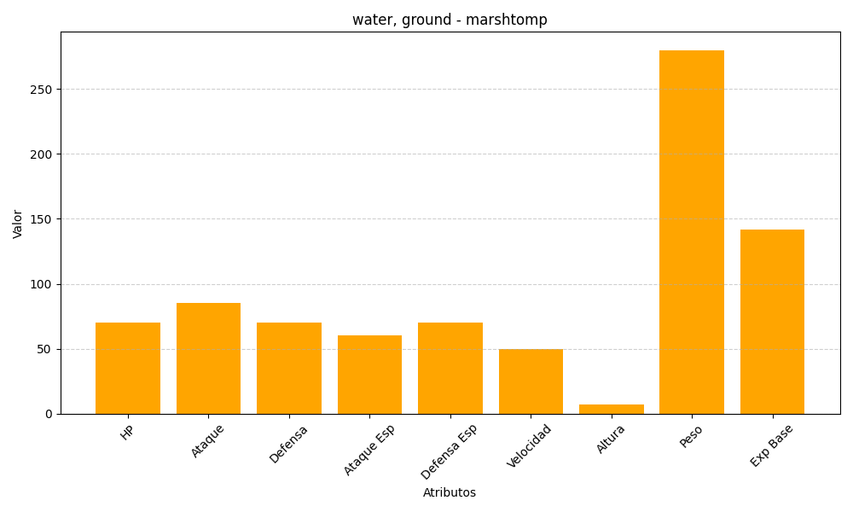
ID | Nombre | Tipo | HP | Ataque | Defensa | Ataque Especial | Defensa Especial | Velocidad | Altura | Peso | Experiencia Base
259 | marshtomp | water, ground | 70 | 85 | 70 | 60 | 70 | 50 | 7 | 280 | 142

